Rapport
Client :
Janvier 1900

Rapport de production
2024-09-24
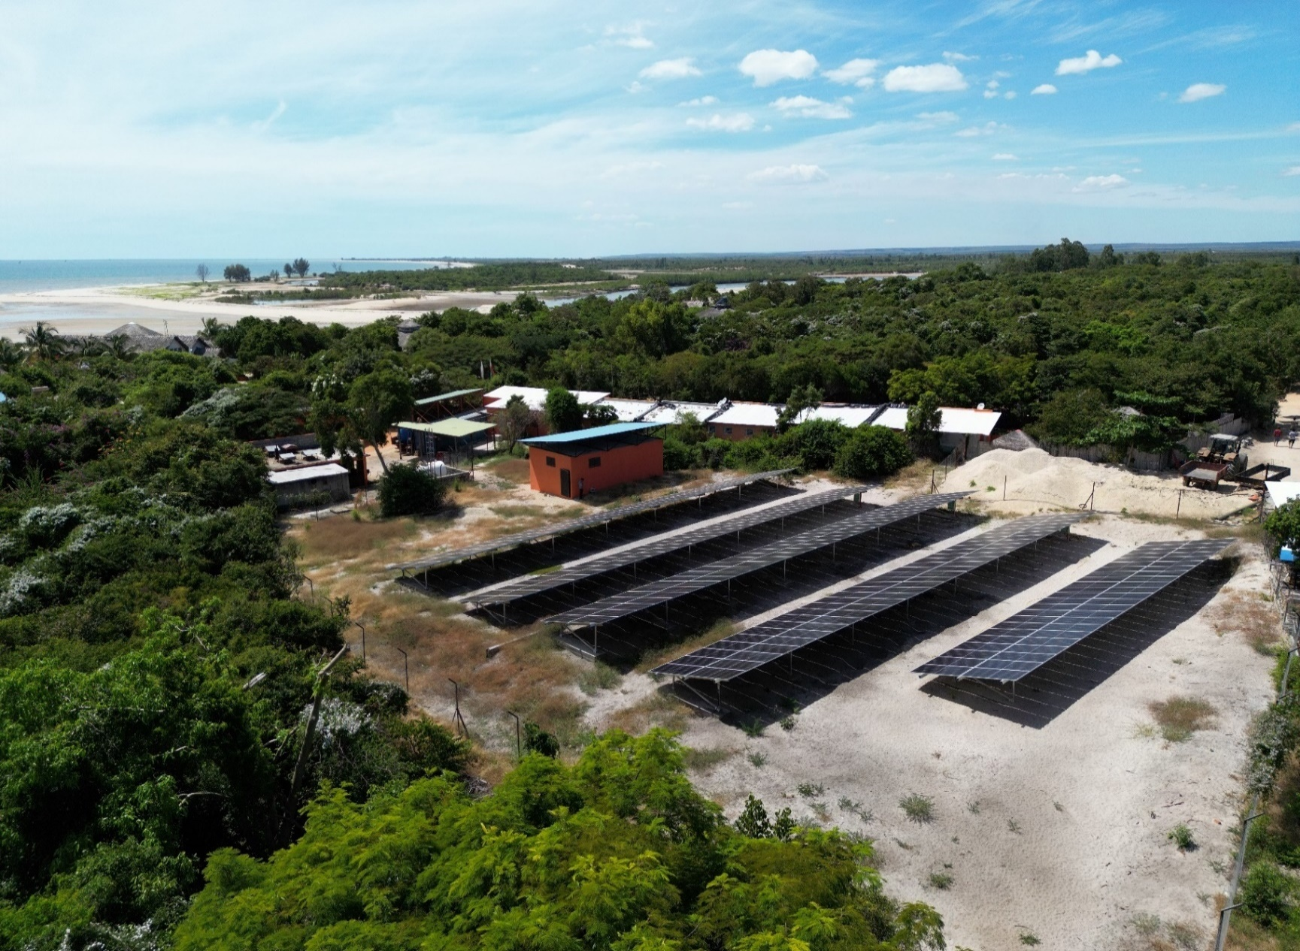



 |  | Récapitulatif d'installation

 | Type de PV
 | Puissance PV totale installée |  |  |  |  |  |  |  |  |  |  | 0 kWc
 | Nombre de panneaux |  |  |  |  |  |  |  |  |  |  | 0
 | Onduleurs réseaux installés |  |  |  |  |  |  |  |  |  |  | 0
 | MPPT installés
 | Convertisseurs chargeurs installés
 | Batteries installées
 | Capacité totale des batteries installées |  |  |  |  |  |  |  |  |  |  | 0 kWh
 | Mise en service |  |  |  |  |  |  |  |  |  |  | 0

 |  | Chiffres clés

 | Dates analysées |  |  |  |  |  |  |  | Du 00/01/1900 au 00/01/1900 |  |  |  |  |  |  | Comparaison avec le mois précédent

 | Consommation totale (kWh) |  |  |  |  |  |  |  | 0 kWh |  |  |  |  |  |  | +0%

 | Energie provenant des panneaux solaire (kWh, %) |  |  |  |  |  |  |  | 0 kWh |  |  |  | #DIV/0! |  |  | +0%

 | Energie provenant de la Jirama (kWh, %) |  |  |  |  |  |  |  | 0 kWh |  |  |  | #DIV/0! |  |  | +0%

 | Energie produite par le groupe (kWh, %) |  |  |  |  |  |  |  | 0 kWh |  |  |  | #DIV/0! |  |  | +0%

 | Temps de fonctionnement Groupe (h) |  |  |  |  |  |  |  | 0:00:00 |  |  |  |  |  |  | +0%

 | Energie provenant des batteries (kWh) |  |  |  |  |  |  |  | 0 kWh |  |  |  |  |  |  | #DIV/0!

 | Économies Jirama (kWh, Ar) |  |  |  |  |  |  |  | #DIV/0! |  |  |  | #DIV/0! |  |  | +0%
 | Économies de gasoil (L, Ar) |  |  |  |  |  |  |  | #DIV/0! |  |  |  | #DIV/0! |  |  | +0%
 | Économies Totale ( Ar) |  |  |  |  |  |  |  | #DIV/0! |  |  |  |  |  |  | #DIV/0!
 | Réduction des émissions de CO2 (t) |  |  |  |  |  |  |  | #DIV/0! |  |  |  |  |  |  | -

 |  | Bilan énergétique mensuel

 | Date |  | Production PV totale (kWh) |  |  | Rendement spécifique (kWh/kWc) |  |  |  | Irradiance (Wh/m²) |  |  | Fonctionnement Groupe (h) |  | Total Groupe (kWh) |  | Consommation totale (kWh)

 | Total |  | 0 |  |  | 0 |  |  |  | 0 |  |  | 0 |  | 0 |  | 0

 |  | Exemples de journées types

 | Remarque :

 | Remarque :

 |  | Comparaison progressive

 | Mois |  |  | PV Consommée (kWh) |  |  | Production PV totale (kWh) |  |  |  | Jirama Import (kWh) |  | Production Groupe (kWh) |  | Consommation totale (kWh) |  | Economies réalisées (Ar)

 |  |  |  | - |  |  | - |  |  |  | - |  | - |  | - |  | 0 Ar
 |  |  |  | - |  |  | - |  |  |  | - |  | - |  | - |  | 0 Ar
 |  |  |  | - |  |  | - |  |  |  | - |  | - |  | - |  | 0 Ar
 |  |  |  | - |  |  | - |  |  |  | - |  | - |  | - |  | 0 Ar
 |  |  |  | - |  |  | - |  |  |  | - |  | - |  | - |  | 0 Ar
 |  |  |  | - |  |  | - |  |  |  | - |  | - |  | - |  | 0 Ar
 |  |  |  | - |  |  | - |  |  |  | - |  | - |  | - |  | 0 Ar
 |  |  |  | - |  |  | - |  |  |  | - |  | - |  | - |  | 0 Ar
 |  |  |  | - |  |  | - |  |  |  | - |  | - |  | - |  | 0 Ar
 |  |  |  | - |  |  | - |  |  |  | - |  | - |  | - |  | 0 Ar
 |  |  |  | - |  |  | - |  |  |  | - |  | - |  | - |  | 0 Ar
 |  |  |  | - |  |  | - |  |  |  | - |  | - |  | - |  | 0 Ar
 |  |  |  | - |  |  | - |  |  |  | - |  | - |  | - |  | 0 Ar
 | TOTAL |  |  | 0.0 |  |  | 0.0 |  |  |  | 0.0 |  | 0.0 |  | 0.0 |  | 0 Ar

 |  | Journal d'alarmes

 | Alarmes |  |  |  | Nombre Warning |  |  | Nombre Alarmes |  |  |  | Durée cumulée |  | Commentaires

 |  | Analyse détaillée

